EliteBoard крепления
 |  | Прайс-лист
2025-10-16 |  |  |  |  |  |  |  | *цены и конструкторские особенности могут изменяться производителем без предварительного уведомления
Крепления для видеостен
Тип | Артикул | Вид крепления | Размер видеостены | Вид кронштейна | Размер панели | Дилер | РРЦ | Наличие | Описание | Фото
Крепление для видеостены | EW-4921TW | Настенное | 2x1 | откидной | 49" | 20900 ₽ | 30900 ₽ | Под заказ |  | 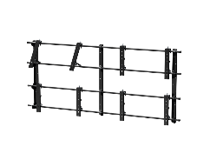
Крепление для видеостены | EW-4931TW | Настенное | 3x1 | откидной | 49" | 30700 ₽ | 45900 ₽ | Под заказ
Крепление для видеостены | EW-4922TW | Настенное | 2x2 | откидной | 49" | 39400 ₽ | 58900 ₽ | Склад | EW-4922TW
Крепление для видеостены | EW-4932TW | Настенное | 3x2 | откидной | 49" | 58200 ₽ | 86900 ₽ | Под заказ
Крепление для видеостены | EW-4942TW | Настенное | 4x2 | откидной | 49" | 76900 ₽ | 114900 ₽ | Под заказ
Крепление для видеостены | EW-4933TW | Настенное | 3x3 | откидной | 49" | 86900 ₽ | 129900 ₽ | Склад | EW-4933TW
Крепление для видеостены | EW-4943TW | Настенное | 4x3 | откидной | 49" | 114400 ₽ | 170900 ₽ | Под заказ
Крепление для видеостены | EW-4944TW | Настенное | 4x4 | откидной | 49" | 151900 ₽ | 226900 ₽ | Под заказ
Модуль для видеостены | EW-5511TW | Настенное | 1x1 | откидной | 55" | 11900 ₽ | 17900 ₽ | Под заказ
Крепление для видеостены | EW-5521TW | Настенное | 2x1 | откидной | 55" | 20900 ₽ | 30900 ₽ | Под заказ
Крепление для видеостены | EW-5531TW | Настенное | 3x1 | откидной | 55" | 30700 ₽ | 45900 ₽ | Под заказ | EW-5531TW
Крепление для видеостены | EW-5522TW | Настенное | 2x2 | откидной | 55" | 39400 ₽ | 58900 ₽ | Склад | EW-5522TW
Крепление для видеостены | EW-5532TW | Настенное | 3x2 | откидной | 55" | 58200 ₽ | 86900 ₽ | Под заказ | EW-5532TW
Крепление для видеостены | EW-5542TW | Настенное | 4x2 | откидной | 55" | 76900 ₽ | 114900 ₽ | Под заказ | EW-5542TW
Крепление для видеостены | EW-5533TW | Настенное | 3x3 | откидной | 55" | 86900 ₽ | 129900 ₽ | Склад | EW-5533TW
Крепление для видеостены | EW-5543TW | Настенное | 4x3 | откидной | 55" | 114400 ₽ | 170900 ₽ | Под заказ
Крепление для видеостены | EW-5544TW | Настенное | 4x4 | откидной | 55" | 151900 ₽ | 226900 ₽ | Под заказ
Крепление для видеостены | EW-5553TW | Настенное | 5x3 | откидной | 55" | 143200 ₽ | 213900 ₽ | Под заказ
Крепление для видеостены | EW-4922PW | Настенное | 2x2 | полного выдвижения | 55" | 116900 ₽ | 174900 ₽ | Под заказ
Крепление для видеостены | EW-4932PW | Настенное | 3x2 | полного выдвижения | 55" | 174400 ₽ | 260900 ₽ | Под заказ
Крепление для видеостены | EW-4942PW | Настенное | 4x2 | полного выдвижения | 55" | 231900 ₽ | 347900 ₽ | Под заказ
Крепление для видеостены | EW-4933PW | Настенное | 3x3 | полного выдвижения | 55" | 260700 ₽ | 390900 ₽ | Под заказ
Крепление для видеостены | EW-4943PW | Настенное | 4x3 | полного выдвижения | 55" | 346900 ₽ | 519900 ₽ | Под заказ
Крепление для видеостены | EW-4944PW | Настенное | 4x4 | полного выдвижения | 55" | 461900 ₽ | 691900 ₽ | Под заказ
Модуль для видеостены | EW-5511PW | Настенное | 1x1 | полного выдвижения | 55" | 20700 ₽ | 30900 ₽ | Под заказ
Крепление для видеостены | EW-5522PW | Настенное | 2x2 | полного выдвижения | 55" | 116900 ₽ | 174900 ₽ | Под заказ
Крепление для видеостены | EW-5532PW | Настенное | 3x2 | полного выдвижения | 55" | 174400 ₽ | 260900 ₽ | Под заказ
Крепление для видеостены | EW-5542PW | Настенное | 4x2 | полного выдвижения | 55" | 231900 ₽ | 347900 ₽ | Под заказ
Крепление для видеостены | EW-5533PW | Настенное | 3x3 | полного выдвижения | 55" | 260700 ₽ | 390900 ₽ | Под заказ
Крепление для видеостены | EW-5543PW | Настенное | 4x3 | полного выдвижения | 55" | 346900 ₽ | 519900 ₽ | Под заказ
Крепление для видеостены | EW-5544PW | Настенное | 4x4 | полного выдвижения | 55" | 461900 ₽ | 691900 ₽ | Под заказ
Крепление для видеостены | EW-5553PW | Настенное | 5x3 | полного выдвижения | 55" | 433200 ₽ | 648900 ₽ | Под заказ

Для напольно-настенных креплений цены указаны при расстоянии от нижнего края панелей до пола не более 1500 мм.
Для заказа напольно-настенных креплений необходимо указывать расстояние от пола до нижнего края панелей и расстояние от стены до панелей.
Крепление для видеостены | EW-4922TFW | Напольно-настенное | 2x2 | откидной | 49" | 80700 ₽ | 120900 ₽ | Под заказ |  | 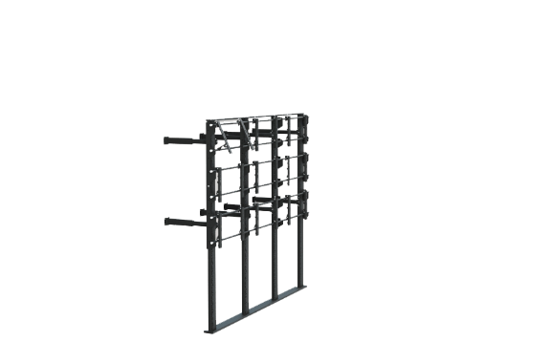
Крепление для видеостены | EW-4932TFW | Напольно-настенное | 3x2 | откидной | 49" | 125000 ₽ | 186900 ₽ | Под заказ
Крепление для видеостены | EW-4942TFW | Напольно-настенное | 4x2 | откидной | 49" | 167000 ₽ | 250900 ₽ | Под заказ
Крепление для видеостены | EW-4933TFW | Напольно-настенное | 3x3 | откидной | 49" | 186900 ₽ | 279900 ₽ | Под заказ
Крепление для видеостены | EW-4943TFW | Напольно-настенное | 4x3 | откидной | 49" | 249400 ₽ | 373900 ₽ | Под заказ
Крепление для видеостены | EW-4944TFW | Напольно-настенное | 4x4 | откидной | 49" | 335700 ₽ | 502900 ₽ | Под заказ
Крепление для видеостены | EW-5522TFW | Напольно-настенное | 2x2 | откидной | 55" | 80700 ₽ | 120900 ₽ | Под заказ
Крепление для видеостены | EW-5532TFW | Напольно-настенное | 3x2 | откидной | 55" | 125000 ₽ | 186900 ₽ | Под заказ
Крепление для видеостены | EW-5542TFW | Напольно-настенное | 4x2 | откидной | 55" | 167000 ₽ | 250900 ₽ | Под заказ
Крепление для видеостены | EW-5533TFW | Напольно-настенное | 3x3 | откидной | 55" | 186900 ₽ | 279900 ₽ | Под заказ
Крепление для видеостены | EW-5543TFW | Напольно-настенное | 4x3 | откидной | 55" | 249400 ₽ | 373900 ₽ | Под заказ
Крепление для видеостены | EW-5544TFW | Напольно-настенное | 4x4 | откидной | 55" | 335700 ₽ | 502900 ₽ | Под заказ
Крепление для видеостены | EW-4922PFW | Напольно-настенное | 2x2 | полного выдвижения | 49" | 151900 ₽ | 226900 ₽ | Под заказ |  | 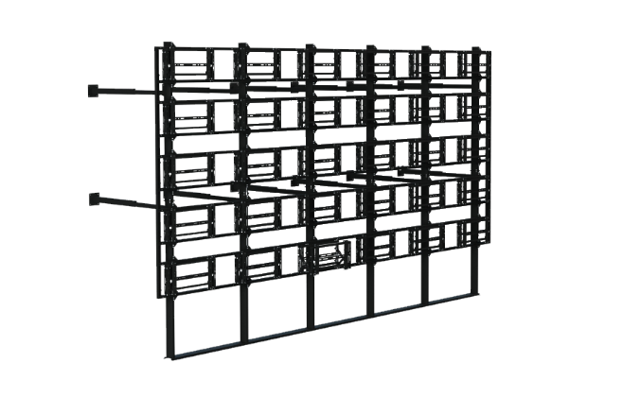
Крепление для видеостены | EW-4932PFW | Напольно-настенное | 3x2 | полного выдвижения | 49" | 228200 ₽ | 341900 ₽ | Под заказ
Крепление для видеостены | EW-4942PFW | Напольно-настенное | 4x2 | полного выдвижения | 49" | 305700 ₽ | 457900 ₽ | Под заказ
Крепление для видеостены | EW-4933PFW | Напольно-настенное | 3x3 | полного выдвижения | 49" | 345700 ₽ | 517900 ₽ | Под заказ
Крепление для видеостены | EW-4943PFW | Напольно-настенное | 4x3 | полного выдвижения | 49" | 461900 ₽ | 691900 ₽ | Под заказ
Крепление для видеостены | EW-4944PFW | Напольно-настенное | 4x4 | полного выдвижения | 49" | 620700 ₽ | 930900 ₽ | Под заказ
Крепление для видеостены | EW-5522PFW | Напольно-настенное | 2x2 | полного выдвижения | 55" | 151900 ₽ | 226900 ₽ | Под заказ
Крепление для видеостены | EW-5532PFW | Напольно-настенное | 3x2 | полного выдвижения | 55" | 228200 ₽ | 341900 ₽ | Под заказ
Крепление для видеостены | EW-5542PFW | Напольно-настенное | 4x2 | полного выдвижения | 55" | 305700 ₽ | 457900 ₽ | Под заказ
Крепление для видеостены | EW-5533PFW | Напольно-настенное | 3x3 | полного выдвижения | 55" | 345700 ₽ | 517900 ₽ | Под заказ | EW-5533PFW
Крепление для видеостены | EW-5543PFW | Напольно-настенное | 4x3 | полного выдвижения | 55" | 461900 ₽ | 691900 ₽ | Под заказ
Крепление для видеостены | EW-5544PFW | Напольно-настенное | 4x4 | полного выдвижения | 55" | 620700 ₽ | 930900 ₽ | Под заказ

Для распорных креплений цены указаны при высоте основного потолка не более 3500 мм.
Для заказа распорных креплений необходимо указывать расстояние от пола до нижнего края панелей, расстояние от потолка до подвесного потолка (при наличии) и расстояние от пола до потолка
Крепление для видеостены | EW-4922TS | распорное | 2x2 | откидной | 49" | 80700 ₽ | 120900 ₽ | Под заказ |  | 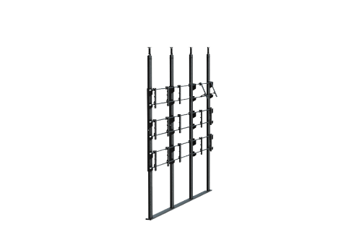
Крепление для видеостены | EW-4932TS | распорное | 3x2 | откидной | 49" | 125000 ₽ | 186900 ₽ | Под заказ
Крепление для видеостены | EW-4933TS | распорное | 3x3 | откидной | 49" | 186900 ₽ | 279900 ₽ | Под заказ
Крепление для видеостены | EW-4942TS | распорное | 4x2 | откидной | 49" | 167000 ₽ | 250900 ₽ | Под заказ
Крепление для видеостены | EW-4943TS | распорное | 4x3 | откидной | 49" | 249400 ₽ | 373900 ₽ | Под заказ
Крепление для видеостены | EW-4944TS | распорное | 4x4 | откидной | 49" | 335700 ₽ | 502900 ₽ | Под заказ
Крепление для видеостены | EW-5522TS | распорное | 2x2 | откидной | 55" | 80700 ₽ | 120900 ₽ | Под заказ
Крепление для видеостены | EW-5532TS | распорное | 3x2 | откидной | 55" | 125000 ₽ | 186900 ₽ | Под заказ
Крепление для видеостены | EW-5533TS | распорное | 3x3 | откидной | 55" | 186900 ₽ | 279900 ₽ | Под заказ
Крепление для видеостены | EW-5542TS | распорное | 4x2 | откидной | 55" | 167000 ₽ | 250900 ₽ | Под заказ
Крепление для видеостены | EW-5543TS | распорное | 4x3 | откидной | 55" | 249400 ₽ | 373900 ₽ | Под заказ
Крепление для видеостены | EW-5544TS | распорное | 4x4 | откидной | 55" | 335700 ₽ | 502900 ₽ | Под заказ
Крепление для видеостены | EW-4922PS | распорное | 2x2 | полного выдвижения | 49" | 151900 ₽ | 226900 ₽ | Под заказ |  | 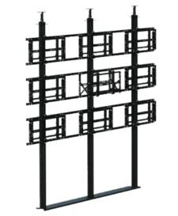
Крепление для видеостены | EW-4932PS | распорное | 3x2 | полного выдвижения | 49" | 228200 ₽ | 341900 ₽ | Под заказ
Крепление для видеостены | EW-4933PS | распорное | 3x3 | полного выдвижения | 49" | 345700 ₽ | 517900 ₽ | Под заказ
Крепление для видеостены | EW-4942PS | распорное | 4x2 | полного выдвижения | 49" | 305700 ₽ | 457900 ₽ | Под заказ
Крепление для видеостены | EW-4943PS | распорное | 4x3 | полного выдвижения | 49" | 461900 ₽ | 691900 ₽ | Под заказ
Крепление для видеостены | EW-4944PS | распорное | 4x4 | полного выдвижения | 49" | 620700 ₽ | 930900 ₽ | Под заказ
Крепление для видеостены | EW-5522PS | распорное | 2x2 | полного выдвижения | 55" | 151900 ₽ | 226900 ₽ | Под заказ
Крепление для видеостены | EW-5532PS | распорное | 3x2 | полного выдвижения | 55" | 228200 ₽ | 341900 ₽ | Под заказ
Крепление для видеостены | EW-5533PS | распорное | 3x3 | полного выдвижения | 55" | 345700 ₽ | 517900 ₽ | Под заказ
Крепление для видеостены | EW-5542PS | распорное | 4x2 | полного выдвижения | 55" | 305700 ₽ | 457900 ₽ | Под заказ
Крепление для видеостены | EW-5543PS | распорное | 4x3 | полного выдвижения | 55" | 461900 ₽ | 691900 ₽ | Под заказ
Крепление для видеостены | EW-5544PS | распорное | 4x4 | полного выдвижения | 55" | 620700 ₽ | 930900 ₽ | Под заказ

Для мобильной стойки цены указаны при расстоянии от нижнего края панелей до пола до 1500 мм.
Для заказа мобильной стойки необходимо указывать расстояние от пола до нижнего края панелей.
Крепление для видеостены | EW-4922FFM | Мобильное | 2x2 | Фиксированный | 49" | 88200 ₽ | 131900 ₽ | Под заказ |  | 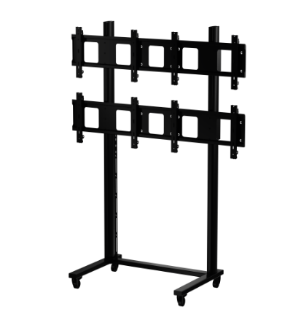
Крепление для видеостены | EW-4932FFM | Мобильное | 3x2 | Фиксированный | 49" | 133200 ₽ | 198900 ₽ | Под заказ
Крепление для видеостены | EW-4933FFM | Мобильное | 3x3 | Фиксированный | 49" | 198200 ₽ | 296900 ₽ | Под заказ
Крепление для видеостены | EW-4943FFM | Мобильное | 4x3 | Фиксированный | 49" | 260700 ₽ | 390900 ₽ | Под заказ
Крепление для видеостены | EW-4944FFM | Мобильное | 4x4 | Фиксированный | 49" | 346900 ₽ | 519900 ₽ | Под заказ
Крепление для видеостены | EW-5522FFM | Мобильное | 2x2 | Фиксированный | 55" | 88200 ₽ | 131900 ₽ | Под заказ
Крепление для видеостены | EW-5532FFM | Мобильное | 3x2 | Фиксированный | 55" | 133200 ₽ | 198900 ₽ | Под заказ
Крепление для видеостены | EW-5533FFM | Мобильное | 3x3 | Фиксированный | 55" | 198200 ₽ | 296900 ₽ | Под заказ | EW-5533FFM
Крепление для видеостены | EW-5543FFM | Мобильное | 4x3 | Фиксированный | 55" | 260700 ₽ | 390900 ₽ | Под заказ
Крепление для видеостены | EW-5544FFM | Мобильное | 4x4 | Фиксированный | 55" | 346900 ₽ | 519900 ₽ | Под заказ

Крепления для панелей
Тип | Артикул | Вид крепления | Варианты | Вид кронштейна | Размер панели | Дилер | РРЦ | Наличие | Описание | Фото
Напольный стенд | ES-6575FEM-B | Мобильный | Без полок | Фиксированный | 65"-75" | 20700 ₽ | 30900 ₽ | Склад | ES-6575FEM-B | 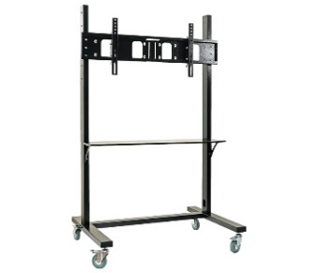
Напольный стенд | ES-6575FSM-B | Мобильный | С полкой | Фиксированный | 65"-75" | 24500 ₽ | 36900 ₽ | Под заказ | ES-6575FSM-B
Напольный стенд | ES-6575FVM-B | Мобильный | С двумя полками | Фиксированный | 65"-75" | 26500 ₽ | 39900 ₽ | Под заказ
Напольный стенд | ES-7586FEM-B | Мобильный | Без полок | Фиксированный | 75"-86" | 21500 ₽ | 31900 ₽ | Склад | ES-7586FEM-B
Напольный стенд | ES-7586FSM-B | Мобильный | С полкой | Фиксированный | 75"-86" | 25500 ₽ | 37900 ₽ | Под заказ | ES-7586FSM-B
Напольный стенд | ES-7586FVM-B | Мобильный | С двумя полками | Фиксированный | 75"-86" | 27500 ₽ | 40900 ₽ | Под заказ
Крепление для дисплеев | ED-S5-B | Настенное | 60 кг, VESA 800 х 600 | Фиксированный | 98" | 19000 ₽ | 28900 ₽ | Под заказ
Крепление для дисплеев | ED-S6-B | настенное | 80 кг, VESA 1000 х 800 | Фиксированный | 110" | 22000 ₽ | 33000 ₽ | Под заказ

Крепления для проекторов
Тип | Артикул | Вид крепления | Вылет штанги | Вид кронштейна | Крепление проектора | Дилер | РРЦ | Наличие | Описание | Фото
Крепление для проектора | EP-WC4T-S | Настенно-потолочное | 600-1050 мм | Телескопический | Max 360 мм | 3500 ₽ | 5000 ₽ | Под заказ |  | 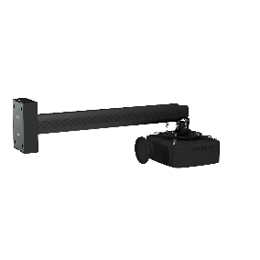
Крепление для проектора | EP-WC5T-S | Настенно-потолочное | 900-1500 мм | Телескопический | Max 360 мм | 3900 ₽ | 5900 ₽ | Склад | EP-WC5T-S

